Sheet1
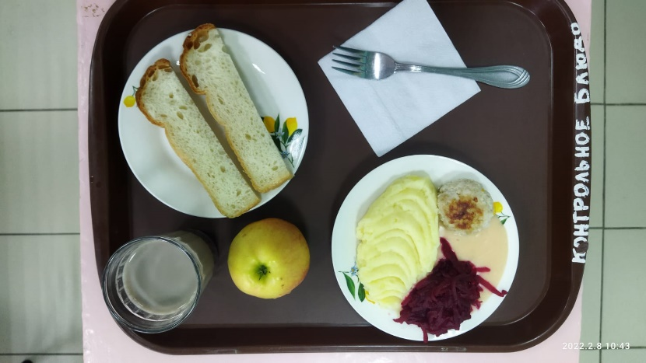
Школа | МБОУ Большекирсановская сош имени Героя Советского Союза Хайло В.А. |  |  | Отд./корп |  |  |  | День | 2022-02-08

Прием пищи | Раздел | № рец. | Блюдо | Выход, г | Цена | Калорийность | Белки | Жиры | Углеводы
Завтрак | гор.блюдо | 279 | Тефтели с сметанно томатном соусе | 110.00 | 20.65 | 157.00 | 8.13 | 9.01 | 10.72
 | гор.напиток | 382 | Какао с молоком | 180.00 | 8.52 | 106.74 | 3.67 | 3.19 | 15.82
 | хлеб | Н | Хлеб пшеничный | 30.00 | 0.99 | 69.00 | 2.28 | 0.24 | 14.10
 |  | 71/70 | Свекла отварная | 60.00 | 2.60 | 7.20 | 0.42 | 0.06 | 1.14
 |  | 312 | Пюре картофельное | 150.00 | 13.88 | 137.25 | 3.06 | 4.80 | 20.44
 |  | 338 | Яблоко | 169.00 | 14.37 | 47.00 | 0.40 | 0.40 | 9.80
Завтрак 2 | фрукты

Обед | закуска
 | 1 блюдо |  | .
 | 2 блюдо
 | гарнир
 | сладкое
 | хлеб бел.
 | хлеб черн.

 |  |  |  | 699.00 | 61.01 | 524.19 | 17.96 | 17.70 | 72.02

